1008034
PLANILLA DE DATOS GARANTIZADOS |  |  |  |  | 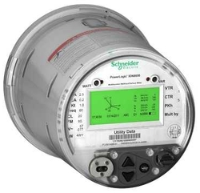

Medidor, tipo socket, voltaje 57.7-277V, # de hilos 4, forma 9S, corriente básica 20A. |  |  |  |  | CÓDIGO | 1008034
 |  |  |  |  | FECHA REVISIÓN | 2019-06-20
 |  |  |  |  | AREA ESPECIALISTA: DIRECCIÓN REDUCCIÓN DE PÉRDIDAS
DESCRIPCION SAP: MSMC 20A,57-277V,4W,FM9S,2.5A,60HZ,KH1.8
ITEM | DATOS | UNIDAD | REQUERIDO | OFERTADO | COMPROBACIÓN Y MEDICIÓN | RESULTADOS
1 | Empresa proveedora | …. | (*)
2 | Fabricante | …. | (*)
3 | Marca | …. | ION
4 | Modelo | …. | ION 8650C
5 | País de origen | …. | (*)
6 | Norma de fabricación y ensayos | …. | ANSI C12.1, C12.10, C12.20, IEC-62053-22, IEC-62052-11 IEC-60529, IEC 61000-4-7, IEC 61000-4-15, EN 50160
7 | Embalaje |  | *Ver descripción*
8 | Garantía | AÑOS | 3
9 | Certificado INDOCAL | …. | Presentación del certificado de aprobación de modelo expedido por indocal o en su defecto la solicitud de certificacion debidamente recibida.
10 | Manual de datos técnicos del equipo |  | Requerido
11 | Características técnicas
11.1 | Corriente base y máxima (Imax) | A | 20
11.2 | Fuente de alimentación | …. | Polifásica
11.3 | Cantidad de hilos | …. | 4
11.4 | Frecuencia | Hz | 60±2
11.5 | Clase (IEC/ANSI) | …. | 0.2S/0.2
11.6 | Corriente nominal prueba (Ib) | A | 2.5
11.7 | Tensión de aislamiento 1 minuto | kV | 4
11.8 | Corriente de arranque | A | 0.005
11.9 | Consumo circuito corriente carga nominal | VA | 1
11.10 | Reset de demanda |  | Standard
11.11 | Tipo de sensor de corriente | …. | (*)
11.12 | Rango de operación manteniendo la tolerancia admitida por las normas ANSI e IEC | % | -20 a + 15 del voltaje nominal
11.13 | Voltaje nominal línea a neutro | Volts | 57-277 (auto rango)
12 | Características constructivas
12.1 | Material base | …. | Policarbonato (con protección UV), Lexan 945U o similar.
12.2 | Memoria masiva |  | De litium, reemplazable (no soldable), con capacidad para el reloj de memoria sin energía durante 180 días mínimo, vida útil de 10 años.
12.2.1 | Encapsulamiento de la bateria |  | Debe ser encapsulada, para evitar derrames de liquidos
12.2.2 | Tipo de conexión de la bateria |  | Debe ser enchufable con plug JST de 2mm y 2 pines
12.3 | Material tapa | …. | Policarbonato (con protección UV), Lexan 945U transparente o similar.
12.4 | Alto máximo | mm | 176
12.5 | Ancho máximo | mm | 176
12.6 | Profundidad máxima | mm | 237
12.7 | Altura mínima de los dígitos del registrador kwh | mm | 10
12.8 | Altura mínima de los dígitos del registrador kW, V y A | mm | 8
12.9 | Forma (FM) | …. | 9S
12.10 | Grado de protección de la cubierta | …. | IP53
12.11 | Precintable (porta sello) | …. | Se requiere
12.12 | Seguridad | …. | Clave protegida
12.13 | Niveles minimos de acceso en el medidor | …. | 2
12.14 | Configución de las claves de acceso en el medidor | …. | Requerido
12.15 | Cantidad minima de caracteres permitidos para las claves del medidor | …. | 12
12.16 | Cierre de cubierta (termico, ultrasonico u otro) | …. | (*)
13 | Características métricas
13.1 | Energía activa entregada, recibida y neta. | kWh | Requerido
13.2 | Energía reactiva entregada, recibida y neta. | KVARh | Requerido (***)
13.3 | Energía aparente entregada, recibida y neta. | kVAh | Requerido (***)
13.4 | Potencia activa entregada y recibida | KW | Requerido (***)
13.5 | Tensión por fase | V | Requerido
13.6 | Corriente por fase | Amp. | Requerido
13.7 | Sentido de medición | …. | Bidireccional
13.8 | Medicion en los cuatro cuadrantes | …. | Requerido
13.9 | Tarifa de uso horaria (TOU) | …. | Requerido
13.10 | Diagrama Fasorial | …. | Requerido
14 | Memoria masiva
14.1 | Perfil de energía | …. | Requerido
14.2 | Perfil de instrumentación | …. | Requerido
14.3 | Cantidad mínima de canales (perfil de carga) | Unidad | 32
14.4 | Entrada auxiliar al medidor | VAC | 65-120
 |  | VDC | 80-160
14.5 | Memoria interna mínima | MB | 32
14.6 | Intervalo de integración configurable | Minutos | 15 (predeterminado)
14.7 | Tiempo de almacenamiento de datos | Días | 60-90
14.8 | Protocolo de comunicación (**) | …. | DNP 3.0, TCP/IP, ANSI C12.18, EtherGate, SMTP
14.9 | Puertos simultaneos comunicaciones (**) | …. | Ethernet (10 Base), RS 232/485 port, Puerto optico
14.10 | Reseteo remoto de la demanda | …. | Requerido
14.11 | Envío de alertas por correo electrónico por ausencia de tension en alguna de las fases |  | Requerido
15 | Pantalla
15.1 | Pantalla | …. | LCD
15.2 | Respaldo pantalla LCD (Tipo) (****) | …. | Opcional
15.3 | Simulador de disco | …. | Requerido
15.4 | Prueba de segmento | …. | Requerido
15.5 | Indicador de ausencia de tensión | …. | Requerido
15.6 | Indicador de potencia por cuadrantes | …. | Requerido
15.7 | Indicador sentido la energía | …. | Requerido
15.8 | Cantidad mínima de digitos | Unidad | 6
15.9 | Configuración de cifras decimales | Unidad | Requerido
15.10 | Indicación de consumo inverso | …. | Requerido
16 | Temperatura ambiente | ….
16.1 | Máxima a la sombra | ºC | 50
16.2 | Mínimo | ºC | -5
16.3 | Promedio diario | ºC | 30
17 | Característica opcional | ….
17.1 | Indicador de apertura de tapa con reset de alarma interno a través de software y/o dispositivo exclusivo del fabricante | …. | (*)
18 | Generales | ….
18.1 | Licencias adicionales (*****) | Unidad | 150
18.2 | Incluir en la oferta pruebas de ensayo de Fábrica eléctricas y mecánicas de acuerdo a normas de referencia | … | Se debe incluir en la oferta pruebas de ensayo de Fábrica eléctricas y mecánicas de acuerdo a normas de referencia
18.3 | Incluir en la oferta Cerificaciones ISO 9000/14001 | … | Se debe incluir en la oferta Cerificaciones ISO 9000/14001
(*) A indicar por el oferente
(**) Requerimiento especial de las distribuidoras
(***) Mostrar en la pantalla
(****) No se acepta capacitor
(*****) Varian de acuerdo al plan de inversión
La oferta debe cumplir con la EETT0102 parte integral de este documento.


 |  |  |  |  | ………………………………………………………………………………
 |  |  |  |  | Fecha de la oferta
 | …………………………………………………………………
 | David Fermín |  |  |  | ……………………………………………………………………………
 | Analista de Tecnología de Medición |  |  |  | Nombre y firma del oferente
COMENTARIOS:
1- Este material cumplirá con todas las indicaciones detalladas en la especificación técnica correspondiente. 2- En caso de haber una solicitud adicional por parte de La Distribuidora o que el Fabricante entienda deba entregar información adicional, para la correcta evaluación de la propuesta, se deberá hacer por escrito y ser anexado a esta planilla de Datos Garantizados.

Modelo Embalaje
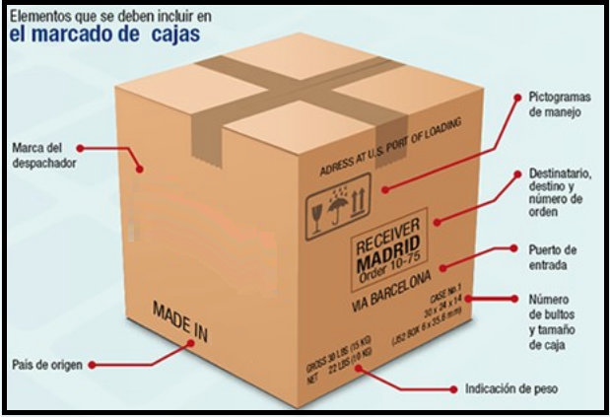
ESPECIFICACIONES DE EMBALAJE

REQUERIMIENTOS PARA EL EMBALAJE:
1. Las cajas o método de empaque en las que sean embalados los materiales deben ser resistentes a las
manipulaciones, transporte, apilado y almacenamiento.
2. Las cajas o método de empaque no deben exceder el peso de 20 libras. (Si su material excede esta condición
especificarlo en la casilla de requerimientos especiales)
3. Los materiales deben venir paletizados y flejados.

REQUERIMIENTOS ESPECIALES DE EMBALAJE:

IMAGENES DE REFERENCIA:

